REQUEST_TABLE
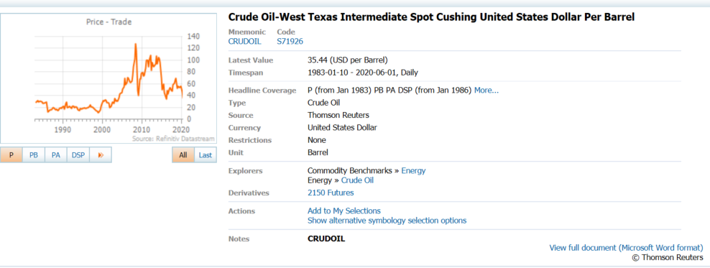
3.0.26.10

 |  |  |  |  |  |  |  |  |  | Last Refreshed: | 2020-06-02
 | Update | Request Type | Format | Series Lookup | Datatype/Expressions | Start Date | End Date | Freq |  | Status | Description |  |  | Statistics |  |  |  | Sequencing
 |  |  |  |  |  |  |  |  |  |  |  | Rows | Cols | Total | Started | Finished | Duration
 | YES | TS | RCM | CRUDOIL |  | 01/01/1984 |  | Quarterly | ='WTI Crude'!$A$1 | OK |  | 147 | 2 | 294 | 8:50:52 | 8:50:54 | 0:00:03
 | YES | TS | RCM | CNGDPIPDE |  | 01/01/1984 |  | Quarterly | ='GDP Price Deflator'!$A$1 | OK |  | 147 | 2 | 294 | 8:50:52 | 8:50:56 | 0:00:04

